关系图
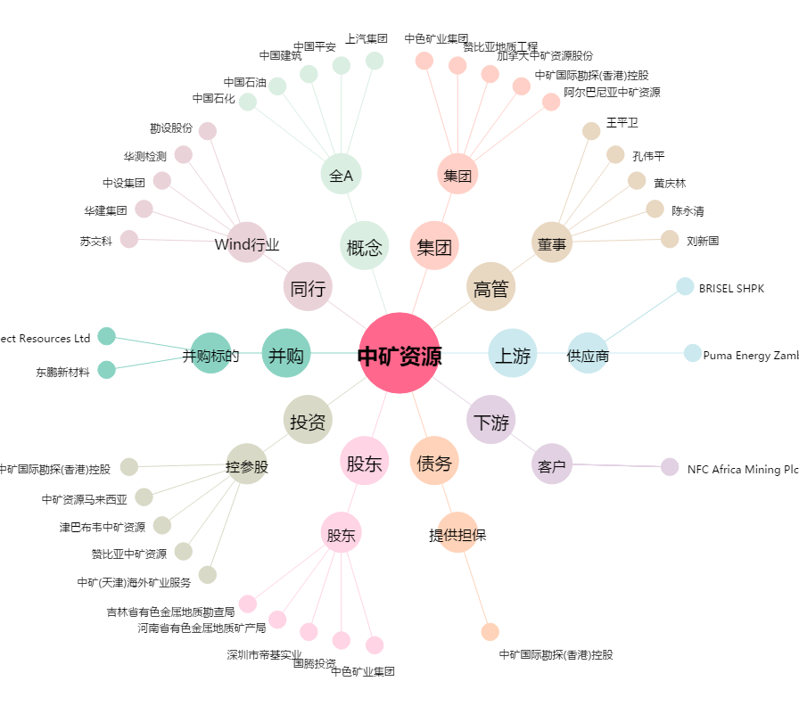
中矿资源[002738.SZ] - 关系概览图

